Hoja1
Diámetro Rueda[mm] | 28 | Curva par-velocidad |  | Respuesta Simulada |  | Element | Weigth[g]
Velocidad [RPMs] | 1000 | w[hz] | par[N.m] | T(s) | V[m/s] | GearMotor | 19
Potencia Motor[w] | 9.6 |  |  |  |  | Wheels | 24
Eficiencia[%] | 85 |  |  |  |  | Controller | 1.5
Masa Vehículo[g] | 102 |  |  |  |  | Frame | 5.49
 |  |  |  |  |  | Battery | 45
Velocidad Lineal Max[m/s] | 1.4660765717 |  |  |  |  | Sensor | 3.1
Velocidad Lineal[Km/h] | 5.277875658 |  |  |  |  | WheelBall | 0.8
Tiempo de establecimiento[s] | 2.7222222222 |  |  |  |  | Bus | 2
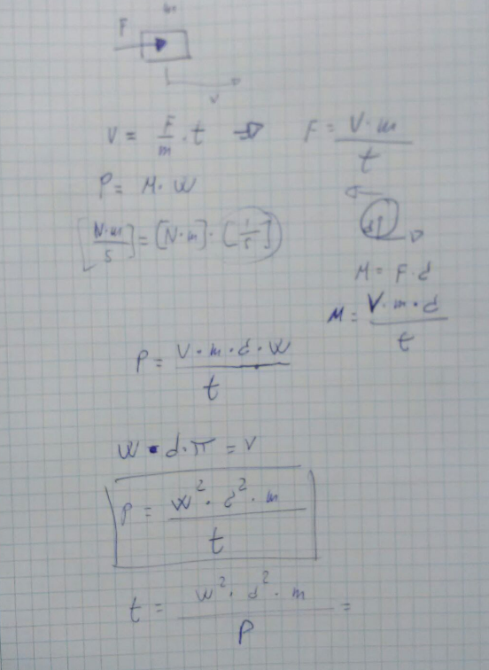
 |  |  |  |  |  | Encoders | 1

 |  |  |  |  |  | Total: | 101.89

